地質調査業者登録申請書
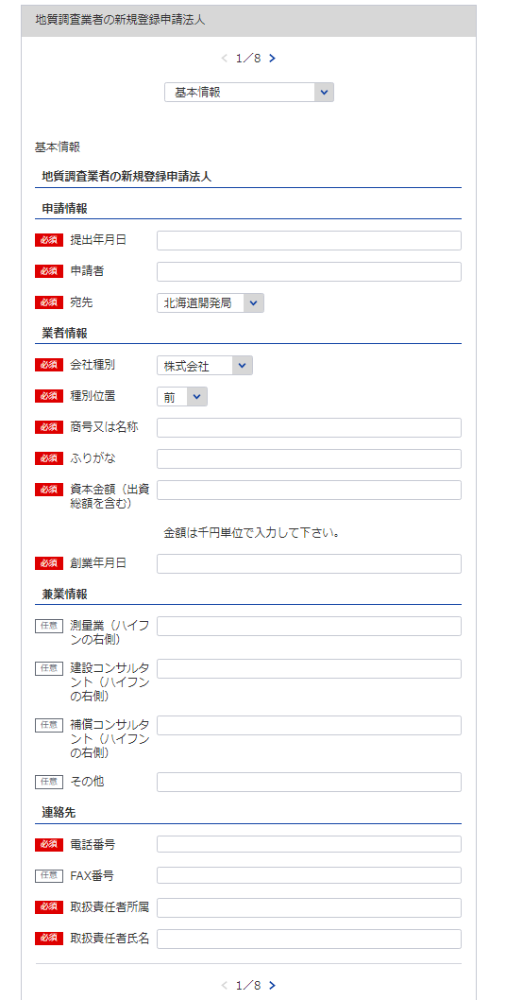
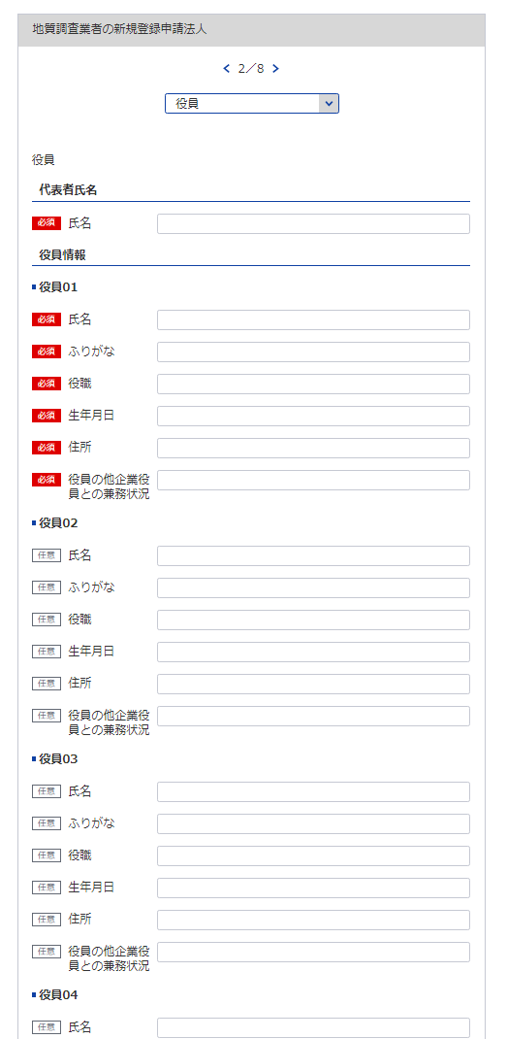
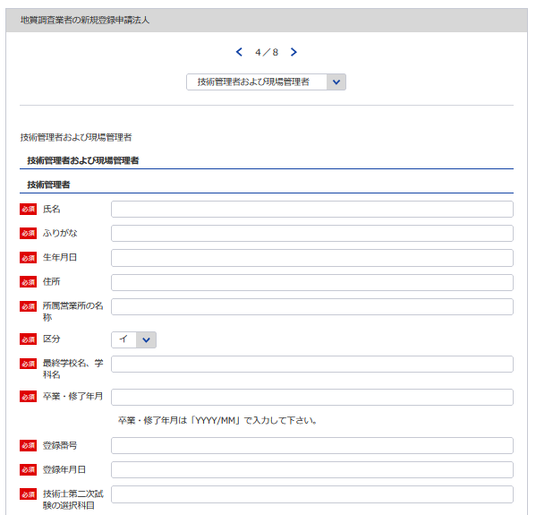
1
様式第１号（第４条関係） |  |  |  |  |  |  | （用紙A4）
地質調査業者登録申請書
地質調査業者登録規程第4条の規程により、地質調査業者の登録を申請します。 この申請書及び添付書類の記載事項は、事実に相違ありません。
 |  |  |  |  | 令和 |  | 年 |  | 月 | 日

2
3
役員等一覧表シート参照
1
 |  |  |  | 申請者
 |  |  | 殿
4
自動で新規と判断
5
6
2
3
※会社名 役職 代表者氏名 主たる営業所の住所を記載してください
8
データ整合性を保つため入力してください。
7
新規なので不要
技術管理者証明書シート参照
（ふりがな） |  |  |  | 申請の区分 |  | 新規の登録 ・ 登録の更新
商号又は名称
資本金額 （出資総額を含む） |  |  | 千円 | 現に受けている 登録番号 及び 登 録 年 月 日 |  | 質 |  | －
5
9
 |  |  |  |  |  |  | 年 |  | 月 | 日
7
10
役員(業務を執行する社員、取締役、執行役 又はこれらに準ずる者）の氏名及び役職名 |  |  |  | 技術管理者の 氏 名
役員等一覧表シート参照
8
10
11
（ふりがな） | 役 職 名 |  |  | 他に行つている営業又は事業の種類
氏 名
4
12
9
6

8
営業の沿革シート参照
9
 |  |  |  | 役員の他企業役員との兼務状況
12
10

11
役員等一覧表シート参照
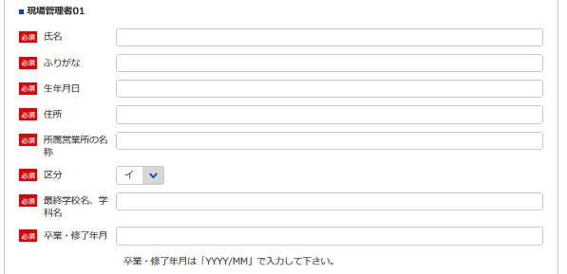
現場管理者証明書シート参照

12

※役員が21名以上いる場合は下記、20件超えのチェックボックスにチェックを入れてください。
下記サイトより、20名超え時の登録フォーマットをDLし、全件入力してください。
https://www.mlit.go.jp/tochi_fudousan_kensetsugyo/const/kanrengyou00001.html
その上で、PDFにして添付をしてください。
また、1件目は必須となっておりますので重複しますが、e-Govにも登録をお願いします。
営業所の名称及び所在地 | 別表のとおり |  |  | 現場管理者の 氏 名 |  | 別表のとおり

新規なので不要
※登録番号 | 質 | － |  | ※登録年月日 |  |  | 年 |  | 月 | 日
13
14
15
13
16
 |  |  |  |  | 電話番号 |  | （ ） 番
 |  |  |  |  | ＦＡＸ番号
 |  |  |  |  | 取扱責任者
14
記載要領 |  |  |  |  | 所属氏名
15
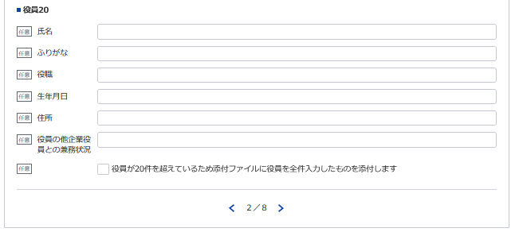
1 ※印のある欄は、記載しないこと。
2 「新規の登録・登録の更新」の欄は、不要のものを消すこと。
16
※営業所(現場管理者）が21件以上ある場合は下記サイトより、20件超え時の登録フォーマットをDLし、全件入力してください。
https://www.mlit.go.jp/tochi_fudousan_kensetsugyo/const/kanrengyou00001.html
その上で、PDFにして添付をしてください。
また、1件目は必須となっておりますので重複しますが、e-Govにも登録をお願いします。
3 「資本金額」の欄は、法人である場合に記載すること。
4 「役員の氏名及び役職名」の欄は、個人の場合は、本人及び支配人について記載すること。
5 「技術管理者の氏名」の欄は、地質調査の技術上の管理をつかさどる者で規程第3条第1号の該当するものの
氏名を記載すること。
6 「役員の他企業役員との兼務状況」の欄は、当該役員が他企業の役員を兼務している場合に、その企業名及び役
職名を記載すること。

営業所
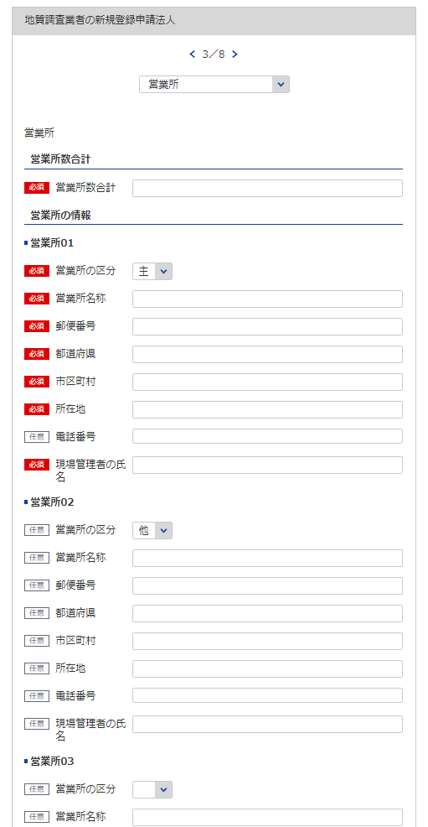
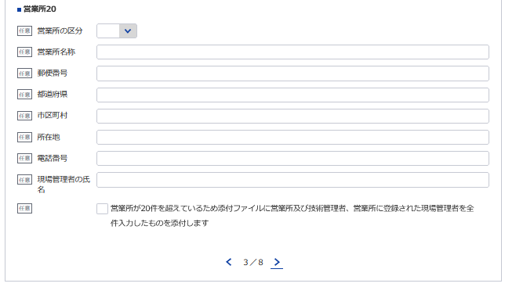
(様式第1号（第4条関係)) |  |  | （用紙A4）
別表
営 業 所 |  |  | 現場管理者の氏名
17
18,19,20
21
名 称 |  | (郵便番号）所在地（電話番号）
（主たる営業所）

22

※主たる営業所の場合は「主」をその他の営業所の場合は「他」を選択してください。「主」は全体で1回のみ選択してください。
(その他の営業所）

17
18
19

20
21

※営業所が21件以上ある場合は下記、20件超えのチェックボックスにチェックを入れてください。
下記サイトより、20件超え時の登録フォーマットをDLし、全件入力してください。
https://www.mlit.go.jp/tochi_fudousan_kensetsugyo/const/kanrengyou00001.html
その上で、PDFにして添付をしてください。
また、1件目は必須となっておりますので重複しますが、e-Govにも登録をお願いします。

22
計 | 箇所

記載要領
1 「営業所」の欄は、本店又は常時地質調査に関する契約を締結する支店若しくは事務所を記載すること。
2 「現場管理者の氏名」の欄は、現場において地質又は土質の調査及び計測を管理する専任の者で規程第３条第２号に
該当するものの氏名を記載すること。

地質調査経歴書
※こちらのシートは記載の後、PDFにして添付してください。
様式第2号（第4条関係） |  |  |  |  |  |  |  | （用紙A4）
地 質 調 査 経 歴 書
契約の相手方 の名称 | 契 約 名 | 調査の内容 | 元請又は 下請の別 | 契約金額 |  | 契 約 期 間
 |  |  |  |  | 千円 | 自 | 年 |  | 月 | 日

 |  |  |  |  |  | 至 | 年 |  | 月 | 日
 |  |  |  |  | 千円 | 自 | 年 |  | 月 | 日

 |  |  |  |  |  | 至 | 年 |  | 月 | 日
 |  |  |  |  | 千円 | 自 | 年 |  | 月 | 日

 |  |  |  |  |  | 至 | 年 |  | 月 | 日
 |  |  |  |  | 千円 | 自 | 年 |  | 月 | 日

 |  |  |  |  |  | 至 | 年 |  | 月 | 日
 |  |  |  |  | 千円 | 自 | 年 |  | 月 | 日

 |  |  |  |  |  | 至 | 年 |  | 月 | 日

記載要領
1 この表は、地質調査の直前3年間の主な契約について、5件以内記入すること。
2 「調査の内容」の欄は、「土質調査」、「岩盤調査」、「物理探査」、「試験・計測」、「その他」のうち該当する
ものを記載すること。
3 「元請」とは、地質調査業者以外の者から地質調査業務を受注した場合をいい、「下請」とは、他の地質調査業者から
地質調査を受注した場合をいう。

直前3年の各事業年度における事業収入金額
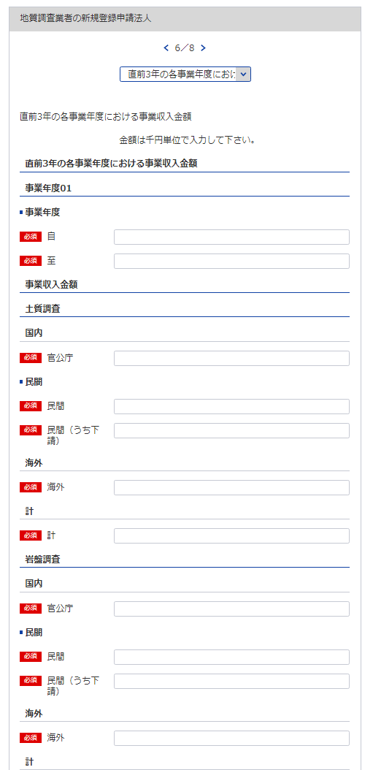
様式第3号（第4条関係） |  |  |  |  |  |  |  |  |  |  |  |  |  | （用紙A4）
直前３年の各事業年度における事業収入金額
（単位 千円）
調査の内容
事業
年度
注文
者の
区分
25
 |  |  |  |  | 土質調査 |  | 岩盤調査 |  | 物理探査 |  | 試験・計測 |  | その他 |  |  | 合 計
26
30
 |  |  | 国 内 | 官公庁
23
27
31
自 | 年 | 月 |  | 民 間
24
28
32
 |  |  |  | （うち下請） | ( | ) | ( | ) | ( | ) | ( | ) | ( |  | ) | ( | )
29
至 | 年 | 月 | 海 外
23 ※YYYY/MM/DDで入力してください
 |  |  | 計
24 ※YYYY/MM/DDで入力してください
 |  |  | 国 内 | 官公庁
自 | 年 | 月 |  | 民 間
 |  |  |  | （うち下請） | ( | ) | ( | ) | ( | ) | ( | ) | ( |  | ) | ( | )
至 | 年 | 月 | 海 外
 |  |  | 計
 |  |  | 国 内 | 官公庁
25
自 | 年 | 月 |  | 民 間
 |  |  |  | （うち下請） | ( | ) | ( | ) | ( | ) | ( | ) | ( |  | ) | ( | )
26
至 | 年 | 月 | 海 外
 |  |  | 計
27
 |  |  | 国 内 | 官公庁
自 | 年 | 月 |  | 民 間
 |  |  |  | （うち下請） | ( | ) | ( | ) | ( | ) | ( | ) | ( |  | ) | ( | )
28
至 | 年 | 月 | 海 外
 |  |  | 計
 |  |  | 国 内 | 官公庁
29
自 | 年 | 月 |  | 民 間
 |  |  |  | （うち下請） | ( | ) | ( | ) | ( | ) | ( | ) | ( |  | ) | ( | )
至 | 年 | 月 | 海 外
 |  |  | 計
30
 |  |  | 国 内 | 官公庁
自 | 年 | 月 |  | 民 間
31
 |  |  |  | （うち下請） | ( | ) | ( | ) | ( | ) | ( | ) | ( |  | ) | ( | )
至 | 年 | 月 | 海 外
32
 |  |  | 計

※以下同様に3事業年度分登録してください。
記載要領
1 この表は、各事業年度の完成調査収入中の地質調査に係る収入金額を記載すること。
2 国内で受注した調査であって下請によるものは「民間」に含めるものとし、さらに当該収入金額を（ ）内に記
載すること。
3 海外で受注した調査は、元請、下請のいかんにかかわらず「海外」に記載すること。

使用人数
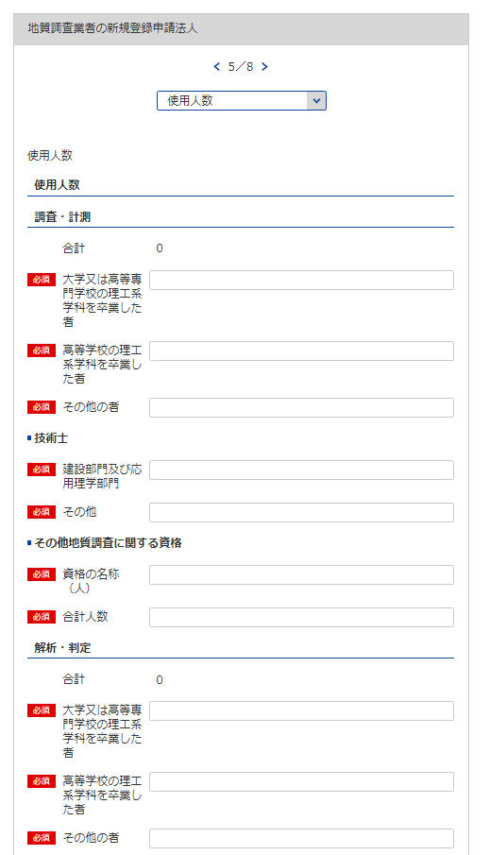
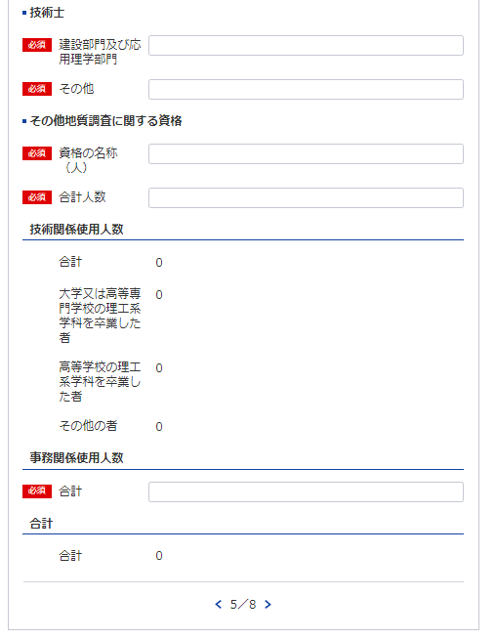
49
51 ※資格名１（人数）、資格名２（人数）と記載してください
50
様式第4号(第4条関係) |  |  |  |  |  |  |  |  |  |  |  | （用紙A4）
使 用 人 数
使用人数区分 |  | 区分 使用人数 |  |  | 大学又は高等専門 学校の理工系学科 を卒業した者（当 該学科を修めて専 門職大学の前期課 程を修了した者を 含む。） |  |  |  | 高等学校の理工系 学科を卒業した者 |  | その他の者
33
34
35
36
37
52
技術関係使用人数 |  |  |  | 人 |  |  |  | 人 |  | 人 |  |  | 人
37
38
39
40
38
33
業務 | 調査・計測
41
42
43
44
34
区分 | 解析・判定
39
業務別資格保有者内訳 | 資格区分 業務区分 | 技術士 |  |  |  |  | その他地質調査に関する資格
40
35
36
 |  | 建設部門（土質及び基礎）及び応用理学部門（地質） |  | その他 |  |  | 資格の名称 |  |  |  |  | 人 数
45
46
47
48
45
 | 調査・計測 |  | 人 |  |  | 人 |  |  |  |  |  |  | 人
49
50
51
52
46
53
 | 解析・判定
53
47 ※資格名１（人数）、資格名２（人数）と記載してください
54
事務関係使用人数
54
合計
48
41
記載要領
1 使用人とは、役員、職員を問わず、常時雇用している者をいう。
2 この表の人数を記載する欄は、地質調査に主として従事している使用人数を整数値で記載すること。
42
3 理工系学科とは、土木工学（農業土木又は森林土木に関する学科を含む。）、建築学、鉱山学、地学、物理学又は 機械工学等の学科をいう。
4 「業務区分」の欄は、技術関係使用人数を主として従事しているものにより「調査・計測」又は「解析・判定」の いずれかに区分して記載すること。
43
5 「技術士」の「建設部門（土質及び基礎）及び応用理学部門（地質）」の欄は、技術士登録の技術部門が建設部門 で選択科目を土質及び基礎とする技術士及び応用理学部門で選択科目を地質とする技術士の合計人数を記載するこ と。その他の選択科目で建設部門又は応用理学部門に登録されている技術士については「その他」の欄に記載する こと。
6 「その他地質調査に関する資格」の欄は、「技術士」の欄に記載した者以外で土木施工管理技士、地質調査技士等 の資格を有している者がいる場合には、その資格の名称及び人数について、全て記載すること。
44

技術管理者証明書
※こちらのシートは記載の後、PDFにして添付してください。
様式第5号（第4条、第8条関係） |  |  |  |  |  |  |  |  |  |  |  | （用紙A4）
イ．技術管理者証明書
下記のとおり、地質調査業者登録規程第3条第1号に規定する専任の技術者を置いていることに 相違ありません
1
 |  |  |  |  |  |  |  |  |  |  |  |  |  | 令和 | 年 |  | 月 |  | 日
3
2
 |  |  |  |  |  |  |  |  | 殿 |  |  | 申請者

7
7
記
技 術 管 理 者
氏 名 (生年月日) |  |  |  |  |  |  |  |  | 住 所 |  |  |  |  |  |  | 所属営業所の名称
55
58
56
59,60
57
61,62
63
55
データ整合性を保つため入力してください。
56
区分 |  | イ ロ ハ |  |  |  |  | 最終学校名、学科名(卒業・修了年月)
技術士登録番号 （登録年月日） |  |  |  |  |  |  |  |  |  | 技術士第二次試験 の選択

57
58
技術管理者技術経歴
期 間 |  |  | 実務経験年数 |  |  |  |  | 業務の内容 |  |  |  |  |  | 契約の相手方の名称 |  |  |  | 契約金額
自 | 年 | 月 | 満 |  | 年 |  | 月 |  |  |  |  |  |  |  |  |  |  | 千円

59
至 | 年 | 月
自 | 年 | 月 | 満 |  | 年 |  | 月 |  |  |  |  |  |  |  |  |  |  | 千円
60
至 | 年 | 月
自 | 年 | 月 | 満 |  | 年 |  | 月 |  |  |  |  |  |  |  |  |  |  | 千円
61
62
至 | 年 | 月
自 | 年 | 月 | 満 |  | 年 |  | 月 |  |  |  |  |  |  |  |  |  |  | 千円

63
至 | 年 | 月
自 | 年 | 月 | 満 |  | 年 |  | 月 |  |  |  |  |  |  |  |  |  |  | 千円
現場管理者証明書シート参照
至 | 年 | 月
自 | 年 | 月 | 満 |  | 年 |  | 月 |  |  |  |  |  |  |  |  |  |  | 千円

至 | 年 | 月
自 | 年 | 月 | 満 |  | 年 |  | 月 |  |  |  |  |  |  |  |  |  |  | 千円

至 | 年 | 月
小 計 |  |  | 満 |  | 年 |  | 月
(累 計) |  |  | (満 |  | 年 |  | 月)
上記の者は、上記のとおり実務の経験を有することに相違ないことを証明します。
 |  |  |  |  |  |  |  |  |  |  |  |  |  | 令和 | 年 |  | 月 |  | 日

 |  |  |  |  |  |  |  |  |  |  |  |  | 証明者
証明を得ること ができない場合 |  |  |  | その理由 |  |  |  |  |  |  |  |  |  | 証明者と被証 明者との関係

備考：技術管理者が規程3条第1号に規定する要件を備えていることを証する書面を添付すること。 記載要領 1 「区分」の欄は、規程第3条第1号イに該当する者についてはイ、同号ロに該当する者についてはロ、同号ハに該当する者はハを○で囲むこと。 2 「業務内容」の欄は、企業名、職名、本人が従事した調査の契約名、規模、本人の業務上の役割等について具体的に記載すること。 3 業務経験の証明は、規程第3条第1号イに該当する技術管理者に限り必要とし、証明者ごとに作成すること。 4 同時期に2以上の業務を担当した場合は、従事した期間が重複することのないよう留意して記載すること。

担当者氏名：13 所属部課名：14 電話番号：15 ＦＡＸ番号：16

 |  |  |  |  |  |  |  |  |  |  | /
様式第5号（第4条、第8条関係） |  |  |  |  |  |  |  |  |  |  |  | （用紙A4）
イ．技術管理者証明書
下記のとおり、地質調査業者登録規程第3条第1号に規定する専任の技術者を置いていることに 相違ありません

 |  |  |  |  |  |  |  |  |  |  |  |  |  | 令和 | 年 |  | 月 |  | 日

 |  |  |  |  |  |  |  |  | 殿 |  |  | 申請者

記
技 術 管 理 者
氏 名 (生年月日) |  |  |  |  |  |  |  |  | 住 所 |  |  |  |  |  |  | 所属営業所の名称

区分 |  | イ ロ ハ |  |  |  |  | 最終学校名、学科名(卒業・修了年月)
技術士登録番号 （登録年月日） |  |  |  |  |  |  |  |  |  | 技術士第二次試験 の選択

技術管理者技術経歴
期 間 |  |  | 実務経験年数 |  |  |  |  | 業務の内容 |  |  |  |  |  | 契約の相手方の名称 |  |  |  | 契約金額
自 | 年 | 月 | 満 |  | 年 |  | 月 |  |  |  |  |  |  |  |  |  |  | 千円

至 | 年 | 月
自 | 年 | 月 | 満 |  | 年 |  | 月 |  |  |  |  |  |  |  |  |  |  | 千円

至 | 年 | 月
自 | 年 | 月 | 満 |  | 年 |  | 月 |  |  |  |  |  |  |  |  |  |  | 千円

至 | 年 | 月
自 | 年 | 月 | 満 |  | 年 |  | 月 |  |  |  |  |  |  |  |  |  |  | 千円

至 | 年 | 月
自 | 年 | 月 | 満 |  | 年 |  | 月 |  |  |  |  |  |  |  |  |  |  | 千円

至 | 年 | 月
自 | 年 | 月 | 満 |  | 年 |  | 月 |  |  |  |  |  |  |  |  |  |  | 千円

至 | 年 | 月
自 | 年 | 月 | 満 |  | 年 |  | 月 |  |  |  |  |  |  |  |  |  |  | 千円

至 | 年 | 月
小 計 |  |  | 満 | #REF! | 年 | #REF! | 月
(累 計) |  |  | (満 | #REF! | 年 | #REF! | 月)
上記の者は、上記のとおり実務の経験を有することに相違ないことを証明します。
 |  |  |  |  |  |  |  |  |  |  |  |  |  | 令和 | 年 |  | 月 |  | 日

 |  |  |  |  |  |  |  |  |  |  |  |  | 証明者
証明を得ること ができない場合 |  |  |  | その理由 |  |  |  |  |  |  |  |  |  | 証明者と被証 明者との関係

備考：技術管理者が規程3条第1号に規定する要件を備えていることを証する書面を添付すること。 記載要領 1 「区分」の欄は、規程第3条第1号イに該当する者についてはイ、同号ロに該当する者についてはロ、同号ハに該当する者はハを○で囲むこと。 2 「業務内容」の欄は、企業名、職名、本人が従事した調査の契約名、規模、本人の業務上の役割等について具体的に記載すること。 3 業務経験の証明は、規程第3条第1号イに該当する技術管理者に限り必要とし、証明者ごとに作成すること。 4 同時期に2以上の業務を担当した場合は、従事した期間が重複することのないよう留意して記載すること。

 |  |  |  |  |  |  |  |  |  |  | /
様式第5号（第4条、第8条関係） |  |  |  |  |  |  |  |  |  |  |  | （用紙A4）
イ．技術管理者証明書
下記のとおり、地質調査業者登録規程第3条第1号に規定する専任の技術者を置いていることに 相違ありません

 |  |  |  |  |  |  |  |  |  |  |  |  |  | 令和 | 年 |  | 月 |  | 日

 |  |  |  |  |  |  |  |  | 殿 |  |  | 申請者

記
技 術 管 理 者
氏 名 (生年月日) |  |  |  |  |  |  |  |  | 住 所 |  |  |  |  |  |  | 所属営業所の名称

区分 |  | イ ロ ハ |  |  |  |  | 最終学校名、学科名(卒業・修了年月)
技術士登録番号 （登録年月日） |  |  |  |  |  |  |  |  |  | 技術士第二次試験 の選択

技術管理者技術経歴
期 間 |  |  | 実務経験年数 |  |  |  |  | 業務の内容 |  |  |  |  |  | 契約の相手方の名称 |  |  |  | 契約金額
自 | 年 | 月 | 満 |  | 年 |  | 月 |  |  |  |  |  |  |  |  |  |  | 千円

至 | 年 | 月
自 | 年 | 月 | 満 |  | 年 |  | 月 |  |  |  |  |  |  |  |  |  |  | 千円

至 | 年 | 月
自 | 年 | 月 | 満 |  | 年 |  | 月 |  |  |  |  |  |  |  |  |  |  | 千円

至 | 年 | 月
自 | 年 | 月 | 満 |  | 年 |  | 月 |  |  |  |  |  |  |  |  |  |  | 千円

至 | 年 | 月
自 | 年 | 月 | 満 |  | 年 |  | 月 |  |  |  |  |  |  |  |  |  |  | 千円

至 | 年 | 月
自 | 年 | 月 | 満 |  | 年 |  | 月 |  |  |  |  |  |  |  |  |  |  | 千円

至 | 年 | 月
自 | 年 | 月 | 満 |  | 年 |  | 月 |  |  |  |  |  |  |  |  |  |  | 千円

至 | 年 | 月
小 計 |  |  | 満 | #REF! | 年 | #REF! | 月
(累 計) |  |  | (満 | #REF! | 年 | #REF! | 月)
上記の者は、上記のとおり実務の経験を有することに相違ないことを証明します。
 |  |  |  |  |  |  |  |  |  |  |  |  |  | 令和 | 年 |  | 月 |  | 日

 |  |  |  |  |  |  |  |  |  |  |  |  | 証明者
証明を得ること ができない場合 |  |  |  | その理由 |  |  |  |  |  |  |  |  |  | 証明者と被証 明者との関係

備考：技術管理者が規程3条第1号に規定する要件を備えていることを証する書面を添付すること。 記載要領 1 「区分」の欄は、規程第3条第1号イに該当する者についてはイ、同号ロに該当する者についてはロ、同号ハに該当する者はハを○で囲むこと。 2 「業務内容」の欄は、企業名、職名、本人が従事した調査の契約名、規模、本人の業務上の役割等について具体的に記載すること。 3 業務経験の証明は、規程第3条第1号イに該当する技術管理者に限り必要とし、証明者ごとに作成すること。 4 同時期に2以上の業務を担当した場合は、従事した期間が重複することのないよう留意して記載すること。

 |  |  |  |  |  |  |  |  |  |  | /
様式第5号（第4条、第8条関係） |  |  |  |  |  |  |  |  |  |  |  | （用紙A4）
イ．技術管理者証明書
下記のとおり、地質調査業者登録規程第3条第1号に規定する専任の技術者を置いていることに 相違ありません

 |  |  |  |  |  |  |  |  |  |  |  |  |  | 令和 | 年 |  | 月 |  | 日

 |  |  |  |  |  |  |  |  | 殿 |  |  | 申請者

記
技 術 管 理 者
氏 名 (生年月日) |  |  |  |  |  |  |  |  | 住 所 |  |  |  |  |  |  | 所属営業所の名称

区分 |  | イ ロ ハ |  |  |  |  | 最終学校名、学科名(卒業・修了年月)
技術士登録番号 （登録年月日） |  |  |  |  |  |  |  |  |  | 技術士第二次試験 の選択

技術管理者技術経歴
期 間 |  |  | 実務経験年数 |  |  |  |  | 業務の内容 |  |  |  |  |  | 契約の相手方の名称 |  |  |  | 契約金額
自 | 年 | 月 | 満 |  | 年 |  | 月 |  |  |  |  |  |  |  |  |  |  | 千円

至 | 年 | 月
自 | 年 | 月 | 満 |  | 年 |  | 月 |  |  |  |  |  |  |  |  |  |  | 千円

至 | 年 | 月
自 | 年 | 月 | 満 |  | 年 |  | 月 |  |  |  |  |  |  |  |  |  |  | 千円

至 | 年 | 月
自 | 年 | 月 | 満 |  | 年 |  | 月 |  |  |  |  |  |  |  |  |  |  | 千円

至 | 年 | 月
自 | 年 | 月 | 満 |  | 年 |  | 月 |  |  |  |  |  |  |  |  |  |  | 千円

至 | 年 | 月
自 | 年 | 月 | 満 |  | 年 |  | 月 |  |  |  |  |  |  |  |  |  |  | 千円

至 | 年 | 月
自 | 年 | 月 | 満 |  | 年 |  | 月 |  |  |  |  |  |  |  |  |  |  | 千円

至 | 年 | 月
小 計 |  |  | 満 | #REF! | 年 | #REF! | 月
(累 計) |  |  | (満 | #REF! | 年 | #REF! | 月)
上記の者は、上記のとおり実務の経験を有することに相違ないことを証明します。
 |  |  |  |  |  |  |  |  |  |  |  |  |  | 令和 | 年 |  | 月 |  | 日

 |  |  |  |  |  |  |  |  |  |  |  |  | 証明者
証明を得ること ができない場合 |  |  |  | その理由 |  |  |  |  |  |  |  |  |  | 証明者と被証 明者との関係

備考：技術管理者が規程3条第1号に規定する要件を備えていることを証する書面を添付すること。 記載要領 1 「区分」の欄は、規程第3条第1号イに該当する者についてはイ、同号ロに該当する者についてはロ、同号ハに該当する者はハを○で囲むこと。 2 「業務内容」の欄は、企業名、職名、本人が従事した調査の契約名、規模、本人の業務上の役割等について具体的に記載すること。 3 業務経験の証明は、規程第3条第1号イに該当する技術管理者に限り必要とし、証明者ごとに作成すること。 4 同時期に2以上の業務を担当した場合は、従事した期間が重複することのないよう留意して記載すること。

 |  |  |  |  |  |  |  |  |  |  | /
様式第5号（第4条、第8条関係） |  |  |  |  |  |  |  |  |  |  |  | （用紙A4）
イ．技術管理者証明書
下記のとおり、地質調査業者登録規程第3条第1号に規定する専任の技術者を置いていることに 相違ありません

 |  |  |  |  |  |  |  |  |  |  |  |  |  | 令和 | 年 |  | 月 |  | 日

 |  |  |  |  |  |  |  |  | 殿 |  |  | 申請者

記
技 術 管 理 者
氏 名 (生年月日) |  |  |  |  |  |  |  |  | 住 所 |  |  |  |  |  |  | 所属営業所の名称

区分 |  | イ ロ ハ |  |  |  |  | 最終学校名、学科名(卒業・修了年月)
技術士登録番号 （登録年月日） |  |  |  |  |  |  |  |  |  | 技術士第二次試験 の選択

技術管理者技術経歴
期 間 |  |  | 実務経験年数 |  |  |  |  | 業務の内容 |  |  |  |  |  | 契約の相手方の名称 |  |  |  | 契約金額
自 | 年 | 月 | 満 |  | 年 |  | 月 |  |  |  |  |  |  |  |  |  |  | 千円

至 | 年 | 月
自 | 年 | 月 | 満 |  | 年 |  | 月 |  |  |  |  |  |  |  |  |  |  | 千円

至 | 年 | 月
自 | 年 | 月 | 満 |  | 年 |  | 月 |  |  |  |  |  |  |  |  |  |  | 千円

至 | 年 | 月
自 | 年 | 月 | 満 |  | 年 |  | 月 |  |  |  |  |  |  |  |  |  |  | 千円

至 | 年 | 月
自 | 年 | 月 | 満 |  | 年 |  | 月 |  |  |  |  |  |  |  |  |  |  | 千円

至 | 年 | 月
自 | 年 | 月 | 満 |  | 年 |  | 月 |  |  |  |  |  |  |  |  |  |  | 千円

至 | 年 | 月
自 | 年 | 月 | 満 |  | 年 |  | 月 |  |  |  |  |  |  |  |  |  |  | 千円

至 | 年 | 月
小 計 |  |  | 満 | #REF! | 年 | #REF! | 月
(累 計) |  |  | (満 | #REF! | 年 | #REF! | 月)
上記の者は、上記のとおり実務の経験を有することに相違ないことを証明します。
 |  |  |  |  |  |  |  |  |  |  |  |  |  | 令和 | 年 |  | 月 |  | 日

 |  |  |  |  |  |  |  |  |  |  |  |  | 証明者
証明を得ること ができない場合 |  |  |  | その理由 |  |  |  |  |  |  |  |  |  | 証明者と被証 明者との関係

備考：技術管理者が規程3条第1号に規定する要件を備えていることを証する書面を添付すること。 記載要領 1 「区分」の欄は、規程第3条第1号イに該当する者についてはイ、同号ロに該当する者についてはロ、同号ハに該当する者はハを○で囲むこと。 2 「業務内容」の欄は、企業名、職名、本人が従事した調査の契約名、規模、本人の業務上の役割等について具体的に記載すること。 3 業務経験の証明は、規程第3条第1号イに該当する技術管理者に限り必要とし、証明者ごとに作成すること。 4 同時期に2以上の業務を担当した場合は、従事した期間が重複することのないよう留意して記載すること。

 |  |  |  |  |  |  |  |  |  |  | /

現場管理者証明書
(様式第5号(第4条、第8条関係)) |  |  |  |  |  | （用紙A4）
ロ.現場管理者証明書

下記のとおり、地質調査業者登録規程第3条第2号に規定する専任の現場管理者を置いていることに相違ありません。

1
2
 |  |  |  | 令和 | 年 |  | 月 |  | 日
 |  |  | 申請者

3
技術管理者証明書シート参照
 |  | 殿
記
営業所の名称 | 現場管理者の氏名 | 現場管理者の住所 |  | 最終学校名 |  |  |  | 区分
 |  |  |  | 学科名
64
65
67
68
70
 | （生年月日） |  |  | (卒業・修了年月)
66
69
 |  |  |  |  |  |  |  | イ | ロ

 |  |  |  |  |  |  |  | イ | ロ

 |  |  |  |  |  |  |  | イ | ロ

 |  |  |  |  |  |  |  | イ | ロ

 |  |  |  |  |  |  |  | イ | ロ

65
 |  |  |  |  |  |  |  | イ | ロ

データ整合性を保つため入力してください。
66
 |  |  |  |  |  |  |  | イ | ロ

67

64
70
現場管理者の技術経歴は、別表のとおり。
備考
現場管理者が規程3条第2号に規定する要件に備えていることを証する書面を添付すること。
68
記載要領
「区分」の欄は、規程第3条第2号イに該当する者についてはイ、同号ロに該当する者についてはロを○で囲むこと。
69

※営業所(現場管理者）が21件以上ある場合は下記サイトより、20件超え時の登録フォーマットをDLし、全件入力してください。
https://www.mlit.go.jp/tochi_fudousan_kensetsugyo/const/kanrengyou00001.html
その上で、PDFにして添付をしてください。
また、1件目は必須となっておりますので重複しますが、e-Govにも登録をお願いします。

現場管理者技術経歴書
※こちらのシートは記載の後、PDFにして添付してください。
様式第5号ロ（第4条、第8条関係） |  |  |  |  |  |  |  |  |  |  |  | （用紙A4）
別表
現場管理者技術経歴書
氏名
期間 |  |  | 実務経験年数 |  |  |  | 業 務 の 内 容 |  |  | 契約の相手方の名称 |  |  | 契約金額
自 | 年 | 月 | 満 |  | 年 | 月 |  |  |  |  |  |  | 千円
至 | 年 | 月
自 | 年 | 月 | 満 |  | 年 | 月 |  |  |  |  |  |  | 千円
至 | 年 | 月
自 | 年 | 月 | 満 |  | 年 | 月 |  |  |  |  |  |  | 千円
至 | 年 | 月
自 | 年 | 月 | 満 |  | 年 | 月 |  |  |  |  |  |  | 千円
至 | 年 | 月
自 | 年 | 月 | 満 |  | 年 | 月 |  |  |  |  |  |  | 千円
至 | 年 | 月
自 | 年 | 月 | 満 |  | 年 | 月 |  |  |  |  |  |  | 千円
至 | 年 | 月
自 | 年 | 月 | 満 |  | 年 | 月 |  |  |  |  |  |  | 千円
至 | 年 | 月
小 計 |  |  | 満 |  | 年 | 月
(累 計) |  |  | (満 |  | 年 | 月)
上記の者は、上記のとおり実務の経験を有することに相違ないことを証明します。
 |  |  |  |  |  |  |  |  |  | 令和 | 年 | 月 |  | 日

 |  |  |  |  |  |  |  | 証明者
証 明 を 得 る こ と が で き な い 場 合 |  |  |  | その理由 |  |  |  |  |  | 証 明 者 と 被 証 明 者 と の 関 係

記載要領
1 「業務の内容」の欄は、企業名、職名、本人が従事した調査の契約名、規模、本人の業務上の役割等について具体的に記 載すること。 2 実務経験の証明は、規程第3条第2号イに該当する現場管理者に限り必要とし、証明者ごとに作成すること。 3 同時期に2以上の業務を担当した場合は、従事した期間が重複することのないよう留意して記載すること。

 |  |  |  |  |  |  |  |  | ／
様式第5号ロ（第4条、第8条関係） |  |  |  |  |  |  |  |  |  |  |  | （用紙A4）
別表
現場管理者技術経歴書
氏名
期間 |  |  | 実務経験年数 |  |  |  | 業 務 の 内 容 |  |  | 契約の相手方の名称 |  |  | 契約金額
自 | 年 | 月 | 満 |  | 年 | 月 |  |  |  |  |  |  | 千円
至 | 年 | 月
自 | 年 | 月 | 満 |  | 年 | 月 |  |  |  |  |  |  | 千円
至 | 年 | 月
自 | 年 | 月 | 満 |  | 年 | 月 |  |  |  |  |  |  | 千円
至 | 年 | 月
自 | 年 | 月 | 満 |  | 年 | 月 |  |  |  |  |  |  | 千円
至 | 年 | 月
自 | 年 | 月 | 満 |  | 年 | 月 |  |  |  |  |  |  | 千円
至 | 年 | 月
自 | 年 | 月 | 満 |  | 年 | 月 |  |  |  |  |  |  | 千円
至 | 年 | 月
自 | 年 | 月 | 満 |  | 年 | 月 |  |  |  |  |  |  | 千円
至 | 年 | 月
小 計 |  |  | 満 |  | 年 | 月
(累 計) |  |  | (満 |  | 年 | 月)
上記の者は、上記のとおり実務の経験を有することに相違ないことを証明します。
 |  |  |  |  |  |  |  |  |  | 令和 | 年 | 月 |  | 日

 |  |  |  |  |  |  |  | 証明者
証 明 を 得 る こ と が で き な い 場 合 |  |  |  | その理由 |  |  |  |  |  | 証 明 者 と 被 証 明 者 と の 関 係

記載要領
1 「業務の内容」の欄は、企業名、職名、本人が従事した調査の契約名、規模、本人の業務上の役割等について具体的に記 載すること。 2 実務経験の証明は、規程第3条第2号イに該当する現場管理者に限り必要とし、証明者ごとに作成すること。 3 同時期に2以上の業務を担当した場合は、従事した期間が重複することのないよう留意して記載すること。

 |  |  |  |  |  |  |  |  | ／
様式第5号ロ（第4条、第8条関係） |  |  |  |  |  |  |  |  |  |  |  | （用紙A4）
別表
現場管理者技術経歴書
氏名
期間 |  |  | 実務経験年数 |  |  |  | 業 務 の 内 容 |  |  | 契約の相手方の名称 |  |  | 契約金額
自 | 年 | 月 | 満 |  | 年 | 月 |  |  |  |  |  |  | 千円
至 | 年 | 月
自 | 年 | 月 | 満 |  | 年 | 月 |  |  |  |  |  |  | 千円
至 | 年 | 月
自 | 年 | 月 | 満 |  | 年 | 月 |  |  |  |  |  |  | 千円
至 | 年 | 月
自 | 年 | 月 | 満 |  | 年 | 月 |  |  |  |  |  |  | 千円
至 | 年 | 月
自 | 年 | 月 | 満 |  | 年 | 月 |  |  |  |  |  |  | 千円
至 | 年 | 月
自 | 年 | 月 | 満 |  | 年 | 月 |  |  |  |  |  |  | 千円
至 | 年 | 月
自 | 年 | 月 | 満 |  | 年 | 月 |  |  |  |  |  |  | 千円
至 | 年 | 月
小 計 |  |  | 満 |  | 年 | 月
(累 計) |  |  | (満 |  | 年 | 月)
上記の者は、上記のとおり実務の経験を有することに相違ないことを証明します。
 |  |  |  |  |  |  |  |  |  | 令和 | 年 | 月 |  | 日

 |  |  |  |  |  |  |  | 証明者
証 明 を 得 る こ と が で き な い 場 合 |  |  |  | その理由 |  |  |  |  |  | 証 明 者 と 被 証 明 者 と の 関 係

記載要領
1 「業務の内容」の欄は、企業名、職名、本人が従事した調査の契約名、規模、本人の業務上の役割等について具体的に記 載すること。 2 実務経験の証明は、規程第3条第2号イに該当する現場管理者に限り必要とし、証明者ごとに作成すること。 3 同時期に2以上の業務を担当した場合は、従事した期間が重複することのないよう留意して記載すること。

 |  |  |  |  |  |  |  |  | ／
様式第5号ロ（第4条、第8条関係） |  |  |  |  |  |  |  |  |  |  |  | （用紙A4）
別表
現場管理者技術経歴書
氏名
期間 |  |  | 実務経験年数 |  |  |  | 業 務 の 内 容 |  |  | 契約の相手方の名称 |  |  | 契約金額
自 | 年 | 月 | 満 |  | 年 | 月 |  |  |  |  |  |  | 千円
至 | 年 | 月
自 | 年 | 月 | 満 |  | 年 | 月 |  |  |  |  |  |  | 千円
至 | 年 | 月
自 | 年 | 月 | 満 |  | 年 | 月 |  |  |  |  |  |  | 千円
至 | 年 | 月
自 | 年 | 月 | 満 |  | 年 | 月 |  |  |  |  |  |  | 千円
至 | 年 | 月
自 | 年 | 月 | 満 |  | 年 | 月 |  |  |  |  |  |  | 千円
至 | 年 | 月
自 | 年 | 月 | 満 |  | 年 | 月 |  |  |  |  |  |  | 千円
至 | 年 | 月
自 | 年 | 月 | 満 |  | 年 | 月 |  |  |  |  |  |  | 千円
至 | 年 | 月
小 計 |  |  | 満 |  | 年 | 月
(累 計) |  |  | (満 |  | 年 | 月)
上記の者は、上記のとおり実務の経験を有することに相違ないことを証明します。
 |  |  |  |  |  |  |  |  |  | 令和 | 年 | 月 |  | 日

 |  |  |  |  |  |  |  | 証明者
証 明 を 得 る こ と が で き な い 場 合 |  |  |  | その理由 |  |  |  |  |  | 証 明 者 と 被 証 明 者 と の 関 係

記載要領
1 「業務の内容」の欄は、企業名、職名、本人が従事した調査の契約名、規模、本人の業務上の役割等について具体的に記 載すること。 2 実務経験の証明は、規程第3条第2号イに該当する現場管理者に限り必要とし、証明者ごとに作成すること。 3 同時期に2以上の業務を担当した場合は、従事した期間が重複することのないよう留意して記載すること。

 |  |  |  |  |  |  |  |  | ／
様式第5号ロ（第4条、第8条関係） |  |  |  |  |  |  |  |  |  |  |  | （用紙A4）
別表
現場管理者技術経歴書
氏名
期間 |  |  | 実務経験年数 |  |  |  | 業 務 の 内 容 |  |  | 契約の相手方の名称 |  |  | 契約金額
自 | 年 | 月 | 満 |  | 年 | 月 |  |  |  |  |  |  | 千円
至 | 年 | 月
自 | 年 | 月 | 満 |  | 年 | 月 |  |  |  |  |  |  | 千円
至 | 年 | 月
自 | 年 | 月 | 満 |  | 年 | 月 |  |  |  |  |  |  | 千円
至 | 年 | 月
自 | 年 | 月 | 満 |  | 年 | 月 |  |  |  |  |  |  | 千円
至 | 年 | 月
自 | 年 | 月 | 満 |  | 年 | 月 |  |  |  |  |  |  | 千円
至 | 年 | 月
自 | 年 | 月 | 満 |  | 年 | 月 |  |  |  |  |  |  | 千円
至 | 年 | 月
自 | 年 | 月 | 満 |  | 年 | 月 |  |  |  |  |  |  | 千円
至 | 年 | 月
小 計 |  |  | 満 |  | 年 | 月
(累 計) |  |  | (満 |  | 年 | 月)
上記の者は、上記のとおり実務の経験を有することに相違ないことを証明します。
 |  |  |  |  |  |  |  |  |  | 令和 | 年 | 月 |  | 日

 |  |  |  |  |  |  |  | 証明者
証 明 を 得 る こ と が で き な い 場 合 |  |  |  | その理由 |  |  |  |  |  | 証 明 者 と 被 証 明 者 と の 関 係

記載要領
1 「業務の内容」の欄は、企業名、職名、本人が従事した調査の契約名、規模、本人の業務上の役割等について具体的に記 載すること。 2 実務経験の証明は、規程第3条第2号イに該当する現場管理者に限り必要とし、証明者ごとに作成すること。 3 同時期に2以上の業務を担当した場合は、従事した期間が重複することのないよう留意して記載すること。

 |  |  |  |  |  |  |  |  | ／

誓約書
※こちらのシートは記載の後、PDFにして添付してください。
(様式第6号(第4条関係、第8条関係)) |  |  |  |  | (用紙A4)

誓 約 書
申請者並びに申請者の役員、支配人及び法定代理人が下記のいずれにも該当しない者である ことを誓約します。
令和 | 年 | 月 | 日
 |  |  |  |  | 申請者

 |  |  |  | 殿

記

1 精神の機能の障害により地質調査業務を適正に行うに当たって必要な認知、判断及び意思疎通 を適切に行うことができない者又は破産手続開始の決定を受けて復権を得ない者

2 地質調査業者登録規程（以下「規程」という。）第12条第１項第4号、第8号、第10号又は第 11号に該当することにより登録を消除され、その消除の日から2年を経過しない者

3 禁錮以上の刑に処せられ、刑の執行を終わり、又は刑の執行を受けることがなくなった日 から５年を経過しない者

4 暴力団員による不当な行為の防止等に関する法律（平成３年法律第77号）の規定（同法第32条 の２第７項の規定を除く。）に違反したことにより、又は刑法（明治40年法律第45号）第204条、 第206条、第208条、第208条の3、第222条若しくは第247条の罪若しくは暴力行為等処罰に関する 法律（大正15年法律第60号）の罪を犯したことにより、罰金の刑に処せられ、その刑の執行を終 わり、又は刑の執行を受けることがなくなった日から５年を経過しない者

5 暴力団員による不当な行為の防止等に関する法律第２条第６号に規定する暴力団員又は同号に 規定する暴力団員でなくなった日から５年を経過しない者

6 その業務に関し不正又は不誠実な行為をするおそれがあると認めるに足りる相当の理由がある 者

7 営業に関し成年者と同一の行為能力を有しない未成年者でその法定代理人が上記1から6までの いずれかに該当するもの

8 法人でその役員のうちに上記1から6までのいずれかに該当する者（上記2に該当する者について は、その者が規程第12条第1項の規定により登録を消除される以前から当該法人の役員であつた者 を除く。）のあるもの

9 個人でその支配人のうちに上記1から6までのいずれかに該当する者（上記2に該当する者につい ては、その者が規程第12条第1項の規定により登録を消除される以前から当該個人の支配人であつ た者を除く。）のあるもの

10 暴力団員等がその事業活動を支配する者

登録申請者の略歴書
※こちらのシートは記載の後、PDFにして添付してください。
様式第7号（第4条、第8条関係） |  |  |  |  |  |  |  |  |  | （用紙A4）
登録申請者 |  |  |  |  |  |  |  | 法人の役員 本 人 支 配 人 法定代理人 | の略歴書
氏名 |  |  |  |  |  |  |  | 役職名
職 歴 | 期間 |  |  |  |  | 従 事 し た 職 務 内 容
 | 自 | 年 | 月 |  | 日
 | 至 | 年 | 月 |  | 日
 | 自 | 年 | 月 |  | 日
 | 至 | 年 | 月 |  | 日
 | 自 | 年 | 月 |  | 日
 | 至 | 年 | 月 |  | 日
 | 自 | 年 | 月 |  | 日
 | 至 | 年 | 月 |  | 日
 | 自 | 年 | 月 |  | 日
 | 至 | 年 | 月 |  | 日
 | 自 | 年 | 月 |  | 日
 | 至 | 年 | 月 |  | 日
 | 自 | 年 | 月 |  | 日
 | 至 | 年 | 月 |  | 日
 | 自 | 年 | 月 |  | 日
 | 至 | 年 | 月 |  | 日
賞 罰 | 年月日 |  |  |  |  | 賞 罰 の 内 容

上記のとおり相違ありません。
令和 |  |  |  | 年 |  | 月 | 日
氏名

記載要領
1 「 法人の役員 本 人 支 配 人 は、不要のものを消すこと。 法定代理人 」 2 「賞罰」の欄は、行政処分等についても記載すること。

役員等一覧表
4,5
71
様式第7号（第4条、第8条関係） |  |  |  |  |  | （用紙A4）
別表
役 員 等 一 覧 表
19 (※主たる営業所のもの）
（ふりがな） 商号又は名称 |  |  |  |  | 代表者氏名
所在地
（ふりがな） 役職員氏名 | 役職 |  | 生年月日 |  | 住所
8,9
10
72
73
71

8
9
10
72
73
12

※役員が21名以上いる場合は下記、20件超えのチェックボックスにチェックを入れてください。
下記サイトより、20名超え時の登録フォーマットをDLし、全件入力してください。
https://www.mlit.go.jp/tochi_fudousan_kensetsugyo/const/kanrengyou00001.html
その上で、PDFにして添付をしてください。
また、1件目は必須となっておりますので重複しますが、e-Govにも登録をお願いします。
上記のとおり相違ありません。
令和 |  | 年 | 月 | 日
申請者

記載要領
登録を受けようとする者（法人である場合においてはその役員、個人である場合についてはその者及び支配人）及び 法定代理人のすべてについて記載すること。

技術者一覧表(1)
※こちらのシートは記載の後、PDFにして添付してください。
様式第8号（第4条関係） |  |  |  | （用紙A4）
技 術 者 一 覧 表
(1)規程第3条第1号イ若しくはハに掲げる資格又はこれと同等以上の資格を有する技術者の一覧表
所属営業所の名称 | 氏 名 (生年月日) | 資格等の名称 (登録又は取得年月日) | 最終学校名 | 実務経験年数
 |  |  | 学 科 名
 |  |  | (卒業・修了年月)
 |  |  |  | 満 | 年 | 月

 |  |  |  | 満 | 年 | 月

 |  |  |  | 満 | 年 | 月

 |  |  |  | 満 | 年 | 月

 |  |  |  | 満 | 年 | 月

 |  |  |  | 満 | 年 | 月

 |  |  |  | 満 | 年 | 月

 |  |  |  | 満 | 年 | 月

 |  |  |  | 満 | 年 | 月

 |  |  |  | 満 | 年 | 月

記載要領
1 「資格等の名称」の欄は、技術士、土木施工管理技士、地質調査技士等を記載することとし、技術士である場合には、技術士
登録の技術部門及び技術士第二次試験の選択科目を記載すること。
2 「実務経験年数」の欄は、地質調査に関する実務の経験年数を記載すること。
3 技術者（技術管理者を除く。）を所属営業所ごとに記載すること。

技術者一覧表(2)
※こちらのシートは記載の後、PDFにして添付してください。
様式第8号（第4条関係） |  | （用紙A4）
(2)規程第3条第2号イに掲げる資格又は同等以上の資格を有する者の数
営 業 所 の 名 称 | 人 数
 |  | 人

合 計
記載要領
技術者（現場管理者を除く。）の数を営業所ごとに記載すること。

株主（出資者）調書
※こちらのシートは記載の後、PDFにして添付してください。
様式第9号（第4条関係） |  |  | （用紙A4）
株主（出資者）調書
株主（出資者）名 | 住 所 | 所有株又は 出資の価額 | 発行済株式総数
 |  |  | 又は出資の総額
 |  |  | に対する割合
 |  |  |  | ％

記載要領
発行済株式総数の100分の５以上の株式を有する株主又は出資の総額の100分の５以上に相当する出資をしている者に
ついて記載すること。

財務事項一覧表
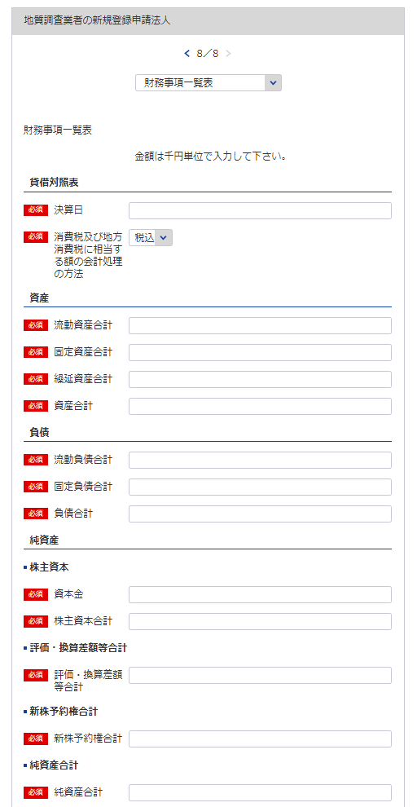
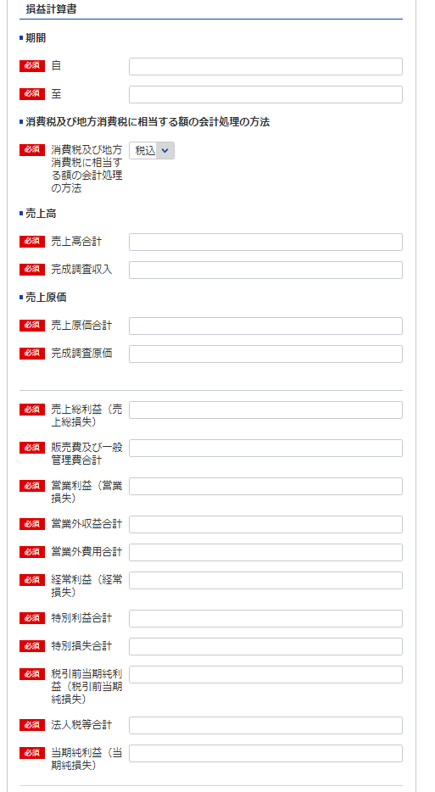
74
※事業年度の開始日をいれてください
74
 | 様式第10号（第4条関係） |  |  |  |  | (用紙A4)
財務事項一覧表
 |  |  |  |  |  |  | 令和 年 月 日現在
 | ト |  |  |  | （単位 千円）
75
102
貸借対照表 |  | Ⅰ 資産 合計
76
 |  |  | 流動資産 合計
77
74
 |  |  | 固定資産 合計
78
102
87
 |  |  | 繰延資産 合計
79
88
 |  | Ⅱ 負債 合計
80
89
 |  |  | 流動負債 合計
81
76
 |  |  | 固定負債 合計
82
77
90
 |  | Ⅲ 純資産 合計
83
84
78
91
 |  |  | 株主資本 合計
75
 |  |  |  | 資本金
85
92
 |  |  | 評価・換算差額等 合計
86
80
93
 |  |  | 新株予約権 合計
87
81
94
損益計算書 |  | Ⅰ 売上高 合計
88
79
95
 |  |  | 完成調査収入
89
96
 |  | Ⅱ 売上原価 合計
90
84
97
 |  |  | 完成調査原価
91
83
98
 |  | 売上総利益（売上総損失）
92
99
 |  | Ⅲ 販売費及び一般管理費 合計
93
85
 |  | 営業利益（営業損失）
94
100
 |  | Ⅳ 営業外収益 合計
95
86
101
 |  | Ⅴ 営業外費用 合計
96
 |  | 経常利益（経常損失）
97
82
 |  | Ⅵ 特別利益 合計
98
 |  | Ⅶ 特別損失 合計
99
 |  | 税引前当期純利益（税引前当期純損失）
100
 |  | 法人税等 合計
101
 |  | 当期純利益（当期純損失）
102
消費税及び地方消費税に相当する額の会計処理の方法
記載要領
１ 財務事項一覧表は、一般に公正妥当と認められる企業会計の基準その他の企業会計の慣行をしん酌し、会社の財産及び損益の状態を 判断することができるよう明瞭に記載すること。
２ 直前一年分の決算書等により作成すること。
３ 記載すべき金額は、千円単位をもつて表示すること。ただし、会社法（平成17年法律第86号）第２条第６号に規定する大会社にあつ ては、百万円単位をもつて表示することができる。この場合、「千円」とあるのは「百万円」として記載すること。
４ 金額の記載に当たつて有効数字がない場合においては、科目の記載を要しない。
５ 持分会社である場合においては、「株主資本 合計」とあるのは「社員資本 合計」として記載すること。
６ 「消費税及び地方消費税に相当する額の会計処理の方法」の欄は、税抜方式及び税込方式のうち財務事項一覧表の作成に当たつて採 用したものを記載すること。

完成調査原価報告書
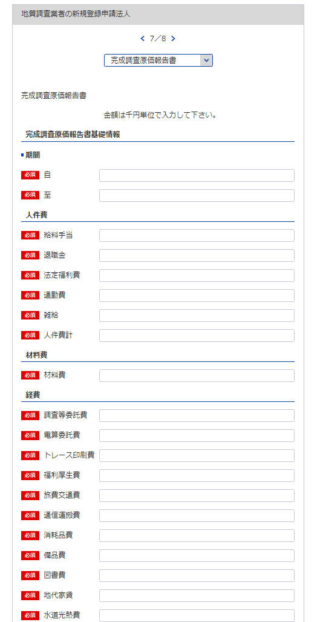
103
104
様式第11号（第4条関係） |  |  |  |  |  |  |  | (用紙A4)
完成調査原価報告書
 |  |  |  | 自 令和 | 年 | 月 | 日
 |  |  |  | 至 令和 | 年 | 月 | 日
5
 |  |  |  |  |  |  | （会社名）

105
103
106
104
Ⅰ 人 件 費 |  |  |  |  |  |  |  | 千円
 |  | 給料手当
 |  | 退職金
107
 |  | 法定福利費
108
105
 |  | 通勤費
109
110
106
 |  | 雑 給
107
 |  |  | 人件費計
111
108
Ⅱ 材 料 費
112
109
Ⅲ 経 費
110
 |  | 調査等委託費
113
 |  | 電算委託費
114
111
 |  | トレース印刷費
115
 |  | 福利厚生費
116
112
 |  | 旅費交通費
117
113
 |  | 通信運搬費
118
114
 |  | 消耗品費
119
115
 |  | 備品費
120
116
 |  | 図書費
121
117
 |  | 地代家賃
122
118
 |  | 水道光熱費
123
119
 |  | 修繕維持費
124
120
 |  | 保険料
125
121
 |  | 賃借料
126
122
123
 |  | 交際費
127
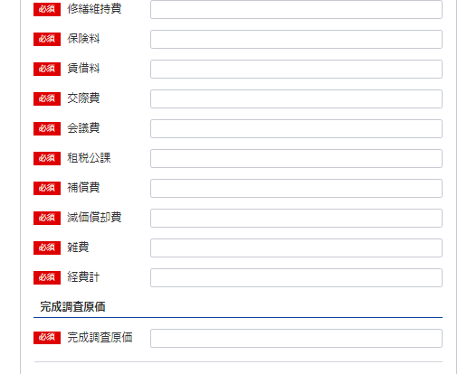
124
 |  | 会議費
128
125
 |  | 租税公課
129
126
 |  | 補償費
130
127
 |  | 減価償却費
131
128
 |  | 雑 費
132
129
 |  |  | 経費計
133
130
 |  |  | 完成調査原価
131
132
記載要領
 | 「雑費」に属する費用で経費の総額の10分の１を超えるものについては、当該費用を明示する科目をもつて
 | 記載すること。
133

貸借対照表及び損益計算書（法人）
様式は特に定まっておりません。
申請者が作成している会社法等に準拠した既存の
貸借対照表及び損益計算書を添付願います。
※こちらのシートは記載の後、PDFにして添付してください。

営業の沿革
※こちらのシートはe-Gov上で一部入力が必要となりますが、それとは別に記載の後、PDFにして添付してください。
134
様式第14号（第4条関係） |  | （用紙A4）
営 業 の 沿 革
創 業 |  | 年 | 月 | 日
創 業 後 の 沿 革

134

 | 最初にこの規程による登録を受けた年月日 | 年 | 月 | 日

記載要領 「創業後の沿革」の欄は、商号又は名称の変更、組織の変更、合併又は分割、営業の休止、営業の再開、資本金額 の変更、この規程による登録の消除、賞罰（行政処分等を含む。）等を記載すること。

所属地質調査業者団体調書
様式第15号（第4条関係） | （用紙A4）
※こちらのシートは記載の後、PDFにして添付してください。
所 属 地 質 調 査 業 者 団 体 調 書

所 属 団 体 名 | 所 属 年 月 日

記載要領
地質調査業者の組織する団体に所属している場合のみ記載すること。

過去に認定された経歴を有する者の所属状況
※こちらのシートは記載の後、PDFにして添付してください。
第14号様式 |  |  |  | (用紙A4)

過去に当社にて認定された経歴を有する者の在籍状況
認 定 番 号 （認 定 日） | 氏 名 (生年月日) | 認定時の認定内容 | 現在の 所属営業所の名称 ※登録外の営業所、海外の営業所の場合はその旨を記載 | 地質調査業務への 現在の従事の有無

 |  | 技術管理者 ・ 現場管理者 |  | 有 ・ 無

 |  | 技術管理者 ・ 現場管理者 |  | 有 ・ 無

 |  | 技術管理者 ・ 現場管理者 |  | 有 ・ 無

 |  | 技術管理者 ・ 現場管理者 |  | 有 ・ 無

 |  | 技術管理者 ・ 現場管理者 |  | 有 ・ 無

 |  | 技術管理者 ・ 現場管理者 |  | 有 ・ 無

 |  | 技術管理者 ・ 現場管理者 |  | 有 ・ 無

 |  | 技術管理者 ・ 現場管理者 |  | 有 ・ 無

 |  | 技術管理者 ・ 現場管理者 |  | 有 ・ 無

記載要領
1 本様式を提出しようとする地質調査業者の技術管理者又は現場管理者として過去に規程第３条第１号ロ又は第２号ロ
の規定により認定された者のうち、当該地質調査業者に現在在籍する全ての者について記載すること。（現在、技術
管理者又は現場管理者として登録されている者を含む）（現場管理者については、平成２８年７月１日以前に認定
された者及び運用方針1(6)②ハに該当する者を除く）
2 本様式に記載がない者（現場管理者において、平成２８年７月１日以前に認定された者及び運用方針1(6)②ハに
該当する者を除く）は、認定の効力が失われる。
3 平成２８年度以降に認定され、認定後１年以上が経過した者については、認定後１年以内に技術管理者又は現場管理
者として登録された実績のある者のみを記載すること。
4 該当者がいない場合は「該当無し」と記載すること。

